关系图
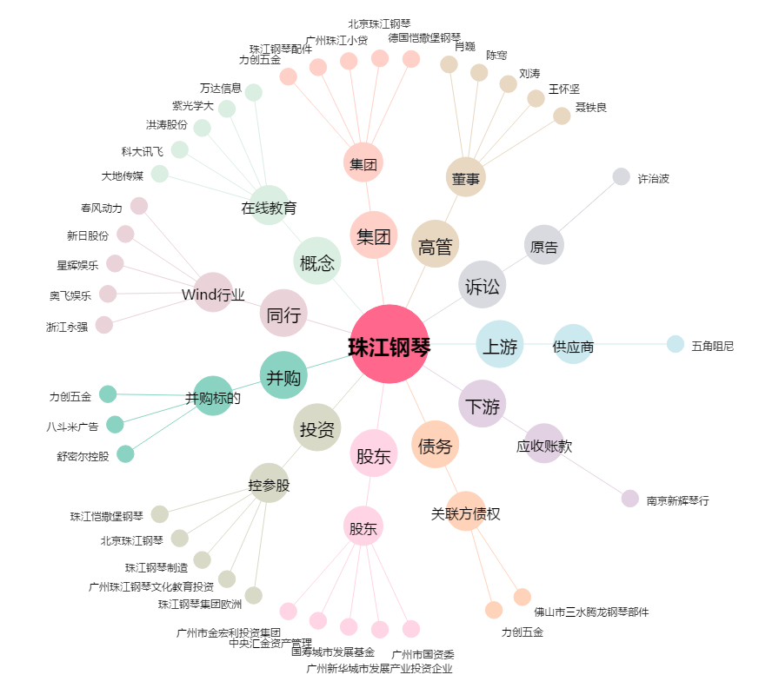
珠江钢琴[002678.SZ] - 关系概览图

